行政事業レビューシート
 |  |  |  |  |  |  |  |  |  |  |  |  |  |  |  |  |  |  |  |  |  | 事業番号 |  |  |  |  |  | 0166
平成２７年度行政事業レビューシート |  |  |  |  |  |  |  |  |  |  |  |  |  |  |  |  |  |  |  |  | （ | 国土交通省 |  |  |  |  |  |  |  |  | ）
事業名 |  |  | 航空輸送安全対策 |  |  |  |  |  |  |  |  |  |  | 担当部局庁 |  |  |  | 航空局安全部 |  |  |  |  |  |  |  | 作成責任者
事業開始年度 |  |  | 昭和２７年度 |  |  | 事業終了 （予定）年度 |  |  |  | 終了予定なし |  |  |  | 担当課室 |  |  |  | 航空事業安全室 |  |  |  |  |  |  |  | 航空事業安全室長 遠藤 武
会計区分 |  |  | 一般会計 |  |  |  |  |  |  |  |  |  |  | 政策・施策名 |  |  |  | 5 安全で安心できる交通の確保、治安・生活安全の確保 14 公共交通の安全確保・鉄道の安全性向上、 ハイジャック・航空機テロ防止を推進する。
根拠法令 （具体的な 条項も記載） |  |  | 航空法第10条（航空機の耐空証明） 航空法第72条（機長資格認定） 航空法第134条（航空輸送事業者等に対する立入検査）他 |  |  |  |  |  |  |  |  |  |  | 関係する計画、通知等
主要政策・施策 |  |  | 交通安全対策 |  |  |  |  |  |  |  |  |  |  | 主要経費 |  |  |  | その他の事項経費
事業の目的 （目指す姿を簡潔に。3行程度以内） |  |  | 航空における安全・安心の確保のため、事故、トラブルに対する予防的安全対策や航空会社に対する的確な監査等を行う。
事業概要 （5行程度以内。別添可） |  |  | 航空法等に基づき航空輸送の安全性をより一層向上させるため、航空輸送事業業務監査、航空機の耐空証明等検査、航空機の製造・整備部門や運航管理施設等への立入検査、操縦士（機長等）に対する資格審査、外国航空機に対する検査（ランプインスペクション）等を実施している。
実施方法 |  |  | 直接実施
予算額・ 執行額 （単位:百万円） |  |  |  |  |  |  | 24年度 |  |  |  |  | 25年度 |  |  |  |  | 26年度 |  |  |  |  |  | 27年度 |  |  |  | 28年度要求
 |  |  | 予算の状況 | 当初予算 |  |  | 167 |  |  |  |  | 158 |  |  |  |  | 158 |  |  |  |  |  | 103 |  |  |  | 143
 |  |  |  | 補正予算 |  |  | - |  |  |  |  | - |  |  |  |  | - |  |  |  |  |  | -
 |  |  |  | 前年度から繰越し |  |  | - |  |  |  |  | - |  |  |  |  | - |  |  |  |  |  | -
 |  |  |  | 翌年度へ繰越し |  |  | - |  |  |  |  | - |  |  |  |  | - |  |  |  |  |  | -
 |  |  |  | 予備費等 |  |  | - |  |  |  |  | - |  |  |  |  | - |  |  |  |  |  | -
 |  |  |  | 計 |  |  | 167 |  |  |  |  | 158 |  |  |  |  | 158 |  |  |  |  |  | 103 |  |  |  | 143
 |  |  | 執行額 |  |  |  | 150 |  |  |  |  | 152 |  |  |  |  | 144
 |  |  | 執行率（％） |  |  |  | 90% |  |  |  |  | 96% |  |  |  |  | 91%
成果目標及び成果実績 （アウトカム） |  |  | 定量的な成果目標 |  |  |  | 成果指標 |  |  |  |  |  |  |  | 単位 |  |  | 24年度 |  |  |  | 25年度 |  |  | 26年度 |  |  | 目標最終年度
 |  |  |  |  |  |  |  |  |  |  |  |  |  |  |  |  |  |  |  |  |  |  |  |  |  |  |  |  | 29 | 年度
 |  |  | 達成度は、24年度までは、初期値（19年度：13.6件）からの減少件数で評価し、目標値（24年度：12.2件※約1割減）まで減少した場合を100%とする。また、25年度以降については、初期値 (20年～24年の5ヵ年平均値：10.8件)からの減少件数で評価し、目標値（29年度：10件※約1割減）まで減少した場合を100%とする。 |  |  |  | 国内航空における航空事故の年間発生件数(5年間の平均)を成果指標とする。 |  |  |  |  |  |  | 成果実績 | 件 |  |  | 11 |  |  |  | 10 |  |  | 10
 |  |  |  |  |  |  |  |  |  |  |  |  |  | 目標値 | 件 |  |  | 12 |  |  |  | 10 |  |  | 10 |  |  | 10
 |  |  |  |  |  |  |  |  |  |  |  |  |  | 達成度 | ％ |  |  | 200 |  |  |  | 75 |  |  | 150
成果目標及び成果実績（アウトカム）欄についてさらに記載が必要な場合はチェックの上【別紙１】に記載

活動指標及び活動実績 （アウトプット） |  |  | 活動指標 |  |  |  |  |  |  |  |  |  |  |  | 単位 |  |  | 24年度 |  |  |  | 25年度 |  |  | 26年度 |  |  | 27年度活動見込
 |  |  | ・国内主要航空会社に対する立入検査 ・外国航空機に対する立入検査（ランプインスペクション） ・機長・査察操縦士に対する認定審査・定期審査 ・航空身体検査医等に対する立入検査 |  |  |  |  |  |  |  |  |  |  | 活動実績 | 件 |  |  | 2,138 |  |  |  | 2,161 |  |  | 2,162
 |  |  |  |  |  |  |  |  |  |  |  |  |  | 当初見込み | － |  |  | - |  |  |  | - |  |  | - |  |  | -
単位当たり コスト |  |  | 算出根拠 |  |  |  |  |  |  |  |  |  |  |  | 単位 |  |  | 24年度 |  |  |  | 25年度 |  |  | 26年度 |  |  | 27年度見込
 |  |  | 本件事業に係る予算総執行額 ÷活動実績の回数の総数 |  |  |  |  |  |  |  |  |  |  | 単位当たり コスト | 千円／回 |  |  | 70 |  |  |  | 70 |  |  | 67 |  |  | -
 |  |  |  |  |  |  |  |  |  |  |  |  |  | 計算式 | 執行額 /活動回数 |  |  | 150/2138 |  |  |  | 152/2161 |  |  | 144/2162 |  |  | -
平成27・28年度予算内訳（単位：百万円） | 費 目 |  |  |  | 27年度当初予算 |  |  |  | 28年度要求 |  |  |  | 主な増減理由
 | 諸謝金 |  |  |  | 3 |  |  |  | 0 |  |  |  | ・無人航空機機安全対策 26 ・先進的な技術を活用した運航実現に向けた運航基準調査 14
 | 職員旅費 |  |  |  | 78 |  |  |  | 85
 | 公共交通等安全対策調査費 |  |  |  | 22 |  |  |  | 58

 | 計 |  |  |  | 103 |  |  |  | 143

事業所管部局による点検・改善
 | 項 目 |  |  |  |  |  |  |  |  |  |  |  |  |  |  |  | 評 価 |  | 評価に関する説明
国費投入の必要性 | 事業の目的は国民や社会のニーズを的確に反映しているか。 |  |  |  |  |  |  |  |  |  |  |  |  |  |  |  | ○ |  | 交通機関の安全に対する国民の関心は高まりつつある。
 | 地方自治体、民間等に委ねることができない事業なのか。 |  |  |  |  |  |  |  |  |  |  |  |  |  |  |  | ○ |  | 性格上、地方自治体、民間等に委ねることができるものではない。
 | 政策目的の達成手段として必要かつ適切な事業か。政策体系の中で優先度の高い事業か。 |  |  |  |  |  |  |  |  |  |  |  |  |  |  |  | ○ |  | 国として安全を確保することを目的としており、優先度の高い事業である。
事業の効率性 | 競争性が確保されているなど支出先の選定は妥当か。 |  |  |  |  |  |  |  |  |  |  |  |  |  |  |  | ○ |  | 一般競争入札を活用し、競争性を確保しており、妥当。
 | 受益者との負担関係は妥当であるか。 |  |  |  |  |  |  |  |  |  |  |  |  |  |  |  | ‐
 | 単位当たりコスト等の水準は妥当か。 |  |  |  |  |  |  |  |  |  |  |  |  |  |  |  | ○ |  | コストの縮減に努めており、また、真に必要な事業として実施及び支出をしており、妥当。
 | 資金の流れの中間段階での支出は合理的なものとなっているか。 |  |  |  |  |  |  |  |  |  |  |  |  |  |  |  | ‐
 | 費目・使途が事業目的に即し真に必要なものに限定されているか。 |  |  |  |  |  |  |  |  |  |  |  |  |  |  |  | ○ |  | 真に必要な事業として実施及び支出をしている。
 | 不用率が大きい場合、その理由は妥当か。（理由を右に記載） |  |  |  |  |  |  |  |  |  |  |  |  |  |  |  | ‐ |  | 高い執行率であり、検討の対象外。
 | その他コスト削減や効率化に向けた工夫は行われているか |  |  |  |  |  |  |  |  |  |  |  |  |  |  |  | ○ |  | 十分検討を行い、効率的な執行に努めている。
事業の有効性 | 成果実績は成果目標に見合ったものとなっているか |  |  |  |  |  |  |  |  |  |  |  |  |  |  |  | ○ |  | 目標達成に向け着実に成果をあげている。
 | 事業実施に当たって他の手段・方法等が考えられる場合、それと比較してより効果的あるいは低コストで実施できているか。 |  |  |  |  |  |  |  |  |  |  |  |  |  |  |  | ○ |  | 十分検討を行い、効率的な執行に努めている。
 | 活動実績は見込みに見合ったものであるか。 |  |  |  |  |  |  |  |  |  |  |  |  |  |  |  | ‐
 | 整備された施設や成果物は十分に活用されているか。 |  |  |  |  |  |  |  |  |  |  |  |  |  |  |  | ‐
関連事業 | 関連する事業がある場合、他部局・他府省等と適切な役割分担を行っているか。（役割分担の具体的な内容を各事業の右に記載） |  |  |  |  |  |  |  |  |  |  |  |  |  |  |  | ‐
 | 所管府省・部局名 |  |  |  |  |  | 事業番号 |  |  |  | 事業名

点検・改善結果 | 点検結果 |  | 予算執行に関しては、大幅な見直しは困難なものの、継続的に効率的かつ効果的な執行に努めている。
 | 改善の 方向性 |  | 今後においても、安全に関して更なる期待の高まりや新規航空会社の設立などにより、検査あるいは審査等の回数がさらに増えることが予想されるが、厳しい状況においても引き続き適切かつ合理的な予算執行をはかることとしたい。
...
 |  | 監査結果の公表については、国土交通省のホームページにて平成１９年度から年１回行われており予防的安全対策が講じられている。 予算執行に関しては、検査等の回数が年々増加しており、厳しい予算状況の中ではあるが、引き続き、今後も安全対策のあり方を検討しつつ、新たな状況の変化にも対応した適切かつ合理的な執行を図るべき。
...
 |  | 検査等の回数が年々増加しており、厳しい予算状況の中ではあるが、早期割引運賃等を活用するなど、１回あたりの出張コスト縮減に取り組み、引き続き、安全対策に係る経費を効率的に執行できるよう努めている。
...
 |  |  | 404 |  |  |  |  | 平成23年度 |  |  |  | 373 |  |  |  |  |  |  | 平成24年度 |  |  |  |  | 397
 |  |  | 167 |  |  |  |  | 平成26年度 |  |  |  | 161
 |  |  | ※平成26年度実績を記入。執行実績がない新規事業、新規要求事業については現時点で予定やイメージを記入。

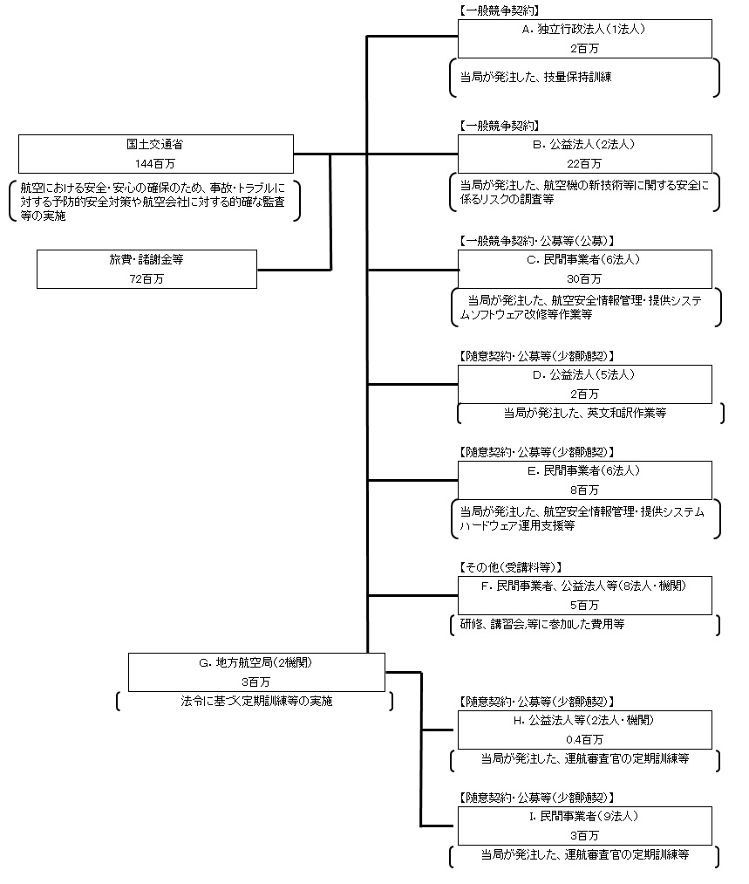

 |  |  | A.（独）航空大学校 |  |  |  |  |  |  |  |  |  |  |  |  | E.ＮＥＣキャピタルソリューション（株）
 |  |  | 費 目 |  | 使 途 |  |  |  |  |  |  |  |  | 金 額 (百万円） |  | 費 目 |  |  |  | 使 途 |  |  |  |  |  |  |  |  | 金 額 (百万円）
...

